Sheet1
과목명 | 마이크로프로세서 및 실습
분반 | 1
학번 | 2013136118
이름 | 정진모
과제명
번호 | 부품명 | 단가 | 수량(EA) | 가격 | 링크 | 사진
1 | 아날로그 신호 검출 센서 Analog Rotation Sensor V2 [DFR0058] | 4400 | 3 | 13200 | http://mechasolution.com/shop/goods/goods_view.php?goodsno=2821&category=049002 | 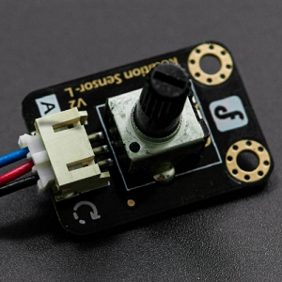
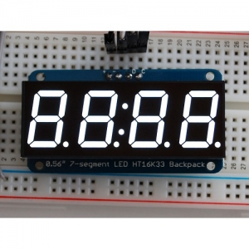
2 | 세븐세그먼트 디스플레이 I2C 제어 모듈 | 15400 | 1 | 15400 | http://mechasolution.com/shop/goods/goods_view.php?goodsno=8471&category=052004
3 | 부저 | 450 | 2 | 900 | http://www.eleparts.co.kr/EPXCAYGB

 |  |  | 최종가격 | 29500

